Hoja1
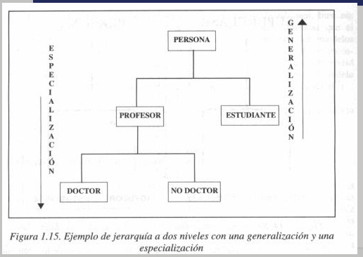
ORDEN DE COMRA |  | ESTADO ORDEN DE COMPRA |  |  | Estado
ID |  | PK OC ID-ORDEN-COMRPA | PK ESTADO ESTADO--ID | PK ESTADO FECHA-HORA | ESTADO-ID | FECHA-HORA | DESCRIPCION-DETALLADA
1 | tiene N | 1 | 1 | 11/11 10am | pendiente | 11/11 10am | la oc esta pendiente bla bla bla
1 |  | 1 | 2 | 2020-11-11 | procesada | 2020-11-11 | la oc esta procesada
2 |  | 2 | 1 | 2020-11-11 | pendiente | 2020-11-11
 |  | 2 | 2 | 2020-11-11 | procesada | 2020-11-11
 |  | 3 | 1 | 2020-11-11 | pendiente | 2020-11-11
 |  | 3 | 2 | 2020-11-11 | procesada | 2020-11-11

